Hoja1
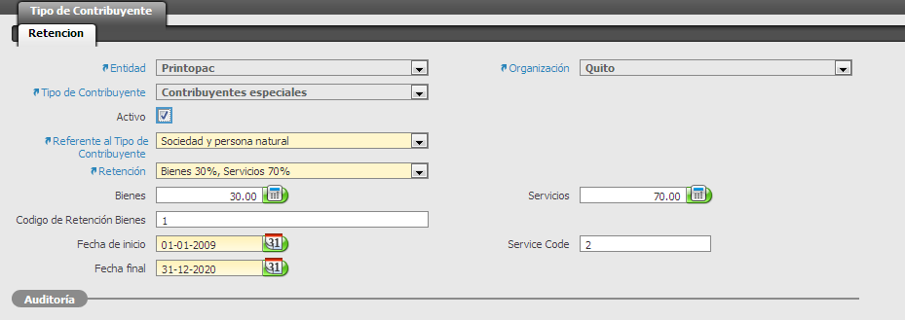
Ejemplo:
Factura Compra: | 10000006
Retencion Iva
Item | Tipo | Valor | iva | % retencion | Valor retenido
Alimentacion | Servicio | 200 | 24 | 70 | 16.8
masterbatch | Articulo (bien) | 440 | 52.8 | 30 | 15.84
 |  |  |  |  | 32.64

El sistema esta calculando correcto, este valor cuadra con el Imp. Retencion Fuente Iva de la cabecera de la factura de compra
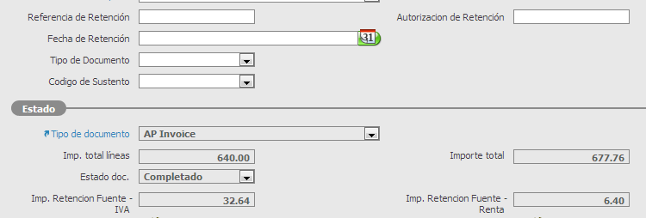

Contabilizacion Actual:

Incorrecto: por que debe desglozarce el valor retenido por el 70% y el valor correspondiente al 30%

Contabilizacion Correcta
 |  |  |  |  |  | Debe | Haber
2.1.08.10 | iva por pagar |  |  |  |  | 76.8
9.3 | proveedores facturas pendienes de recibir o formalizar |  |  |  |  | 640
Correcto:
2.1.01.01 | proveedores nacionales |  |  |  |  |  | 677.76
2.1.08.01 | Retenciones 1% |  |  |  |  |  | 6.4
X.X.X.X | Iva retencion 70% |  |  |  |  |  | 16.8
1.1.4.02.01 | Iva retencion 30% |  |  |  |  |  | 15.84

Actualmente existe la posibilidad de parametrizar 1 sola cuenta por retencion a traves de las siguientes ventanas, por lo que la solucion es buscar donde parametrizar cuentas independientes por % de retencion y hacer que la contabilizacion de la factura lea de ese nuevo parametro

